Радиодеталь
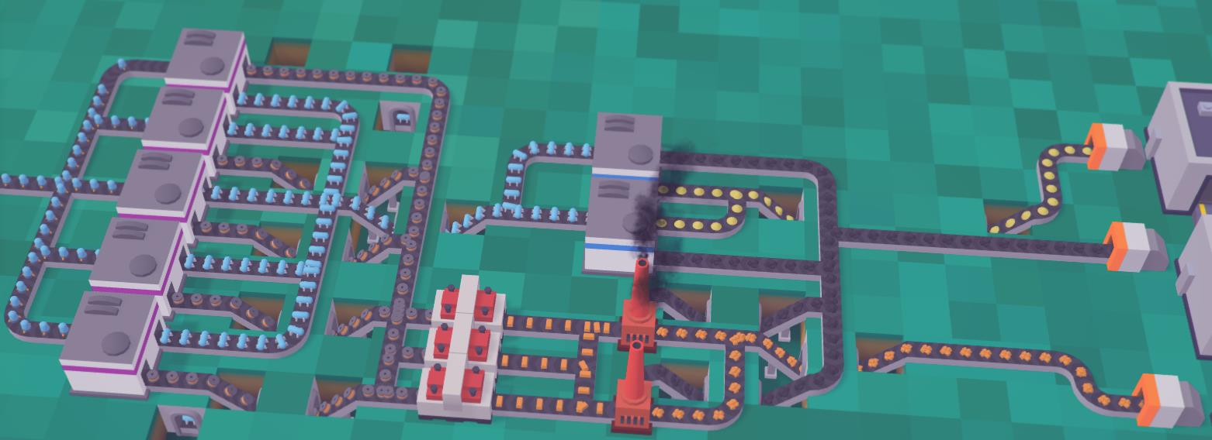
Медный слиток | 0.25 | 2 | 0.5
Медная проволока | 0.4 | 3 | 1.2
Колба | 1.2 | 2 | 2.4
Радиолампа | 0.2 | 5 | 1

Стек 5 штуки

